grafCentili
Zmigaj | TestIme | Spol | Povprecje | StandardniOdklon | SteviloVrednosti | Average of Povprecje | Column Labels
0 | 6-minutni test hoje | 1 | 36.7 |  | 1 | Row Labels | 0 | 1 | Grand Total |  |  | Povprečje skupine
0 | Dotikanje plošč z roko | 1 | 75.7 | 17.62 | 5 | 6-minutni test hoje | 56.0 | 24.3 | 40.2 | Rang | Test | ZmigajSdV | Regija | Država
0 | Indeks telesne mase | 1 | 43.2 | 14.28 | 5 | Dotikanje plošč z roko | 69.9 | 70.1 | 70.0 | 1 | Telesna višina | 63.4 | 71.7 | 75.4
0 | Navpični skok | 1 | 20.6 | 19.44 | 5 | Indeks telesne mase | 53.2 | 44.5 | 48.8 | 2 | Telesna masa | 52.4 | 59.1 | 62.6
0 | Obseg pasu | 1 | 25.4 | 6.24 | 5 | Navpični skok | 35.6 | 45.6 | 40.6 | 3 | Indeks telesne mase | 53.2 | 59.8 | 60.5
0 | Predklon sede | 1 | 36.9 | 37.51 | 5 | Obseg pasu | 31.4 | 46.4 | 38.9 | 4 | Obseg pasu | 31.4 | 32.6 | 39.4
0 | Stisk pesti | 1 | 35.0 | 32.49 | 5 | Predklon sede | 41.9 | 28.2 | 35.0 | 5 | Navpični skok | 35.6 | 44.1 | 48.0
0 | Tek na 600 m | 1 | 28.4 | 20.46 | 4 | Stisk pesti | 48.7 | 49.6 | 49.2 | 6 | Tek v osmici | 47.1 | 55.4 | 59.3
0 | Tek v osmici | 1 | 35.4 | 23.10 | 5 | Tek na 600 m | 32.6 | 21.6 | 27.1 | 7 | Stisk pesti | 48.7 | 51.2 | 55.7
0 | Telesna masa | 1 | 62.4 | 14.45 | 5 | Tek v osmici | 47.1 | 43.5 | 45.3 | 8 | Dotikanje plošč z roko | 69.9 | 75.5 | 75.6
0 | Telesna višina | 1 | 63.2 | 18.86 | 5 | Telesna masa | 52.4 | 56.8 | 54.6 | 9 | Predklon sede | 41.9 | 47.1 | 56.0
0 | Upogibanje trupa | 1 | 82.1 | 16.26 | 5 | Telesna višina | 63.4 | 58.3 | 60.8 | 10 | Upogibanje trupa | 88.4 | 91.0 | 92.0
0 | Vesa v zgibi | 1 | 24.4 | 22.15 | 5 | Upogibanje trupa | 88.4 | 59.9 | 74.2 | 11 | 6-minutni test hoje | 56.0 | 63.3 | 64.9
0 | 6-minutni test hoje | 2 | 75.3 | 22.94 | 2 | Vesa v zgibi | 33.8 | 30.5 | 32.2 | 12 | Tek na 600 m | 32.6 | 41.7 | 43.4
0 | Dotikanje plošč z roko | 2 | 64.0 | 24.66 | 7 | Grand Total | 50.3 | 44.6 | 47.5 | 13 | Vesa v zgibi | 33.8 | 41.1 | 50.0
0 | Indeks telesne mase | 2 | 63.1 | 23.23 | 7
0 | Navpični skok | 2 | 50.5 | 34.13 | 6
0 | Obseg pasu | 2 | 37.3 | 24.63 | 7
0 | Predklon sede | 2 | 47.0 | 29.38 | 7
0 | Stisk pesti | 2 | 62.5 | 35.30 | 7
0 | Tek na 600 m | 2 | 36.8 | 23.97 | 3
0 | Tek v osmici | 2 | 58.9 | 29.77 | 6
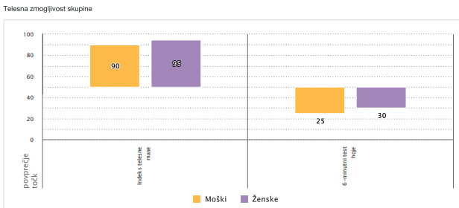
0 | Telesna masa | 2 | 42.5 | 30.92 | 7
0 | Telesna višina | 2 | 63.6 | 31.48 | 7
0 | Upogibanje trupa | 2 | 94.7 | 9.35 | 6
0 | Vesa v zgibi | 2 | 43.3 | 28.93 | 6
1 | 6-minutni test hoje | 1 | 5.4 | 0.58 | 2
1 | Dotikanje plošč z roko | 1 | 91.5 | 9.11 | 4
1 | Indeks telesne mase | 1 | 48.6 | 27.61 | 4
1 | Navpični skok | 1 | 61.9 | 21.89 | 4
1 | Obseg pasu | 1 | 48.1 | 44.70 | 4
1 | Predklon sede | 1 | 20.6 | 18.80 | 4
1 | Stisk pesti | 1 | 54.2 | 35.26 | 4
1 | Tek na 600 m | 1 | 28.0 | 5.94 | 2
1 | Tek v osmici | 1 | 60.4 | 17.46 | 4
1 | Telesna masa | 1 | 56.7 | 24.00 | 4
1 | Telesna višina | 1 | 62.8 | 25.76 | 4
1 | Upogibanje trupa | 1 | 59.7 | 45.90 | 4
1 | Vesa v zgibi | 1 | 40.3 | 35.82 | 4
1 | 6-minutni test hoje | 2 | 43.2 | 19.75 | 10
1 | Dotikanje plošč z roko | 2 | 48.7 | 26.55 | 14
1 | Indeks telesne mase | 2 | 40.4 | 28.36 | 14
1 | Navpični skok | 2 | 29.4 | 24.39 | 14
1 | Obseg pasu | 2 | 44.8 | 31.23 | 14
1 | Predklon sede | 2 | 35.7 | 22.16 | 14
1 | Stisk pesti | 2 | 45.0 | 32.78 | 14
1 | Tek na 600 m | 2 | 15.2 | 10.68 | 4
1 | Tek v osmici | 2 | 26.7 | 13.37 | 14
1 | Telesna masa | 2 | 57.0 | 26.61 | 14
1 | Telesna višina | 2 | 53.8 | 30.77 | 14
1 | Upogibanje trupa | 2 | 60.1 | 33.64 | 12
1 | Vesa v zgibi | 2 | 20.7 | 16.35 | 9

grafCone
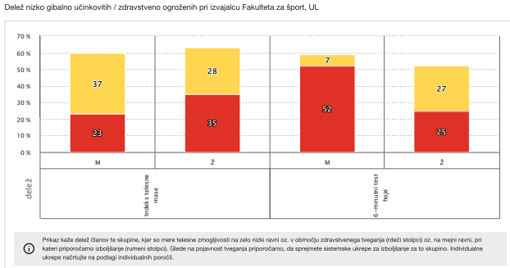
Zmigaj | TestIme | Spol | BarvaZelena | BarvaRdeca | BarvaRumena
0 | 6-minutni test hoje | 1 | 0 | 0 | 1
0 | 6-minutni test hoje | 2 | 2 | 0 | 0
0 | Dotikanje plošč z roko | 1 | 5 | 0 | 0
0 | Dotikanje plošč z roko | 2 | 5 | 0 | 2
0 | Indeks telesne mase | 1 | 1 | 0 | 4
0 | Indeks telesne mase | 2 | 4 | 1 | 2
0 | Navpični skok | 1 | 1 | 2 | 2
0 | Navpični skok | 2 | 3 | 1 | 2
0 | Obseg pasu | 1 | 3 | 0 | 2
0 | Obseg pasu | 2 | 3 | 3 | 1
0 | Predklon sede | 1 | 2 | 1 | 2
0 | Predklon sede | 2 | 4 | 1 | 2
0 | Stisk pesti | 1 | 3 | 1 | 1
0 | Stisk pesti | 2 | 6 | 0 | 1
0 | Tek na 600 m | 1 | 1 | 1 | 2
0 | Tek na 600 m | 2 | 1 | 0 | 2
0 | Tek v osmici | 1 | 2 | 0 | 3
0 | Tek v osmici | 2 | 3 | 0 | 3
0 | Upogibanje trupa | 1 | 5 | 0 | 0
0 | Upogibanje trupa | 2 | 6 | 0 | 0
0 | Vesa v zgibi | 1 | 1 | 2 | 2
0 | Vesa v zgibi | 2 | 3 | 0 | 3
1 | 6-minutni test hoje | 1 | 0 | 2 | 0
1 | 6-minutni test hoje | 2 | 6 | 1 | 3
1 | Dotikanje plošč z roko | 1 | 4 | 0 | 0
1 | Dotikanje plošč z roko | 2 | 9 | 2 | 3
1 | Indeks telesne mase | 1 | 2 | 1 | 1
1 | Indeks telesne mase | 2 | 5 | 5 | 4
1 | Navpični skok | 1 | 3 | 0 | 1
1 | Navpični skok | 2 | 5 | 5 | 4
1 | Obseg pasu | 1 | 2 | 1 | 1
1 | Obseg pasu | 2 | 4 | 6 | 4
1 | Predklon sede | 1 | 0 | 2 | 2
1 | Predklon sede | 2 | 4 | 0 | 10
1 | Stisk pesti | 1 | 4 | 0 | 0
1 | Stisk pesti | 2 | 10 | 2 | 2
1 | Tek na 600 m | 1 | 0 | 0 | 2
1 | Tek na 600 m | 2 | 0 | 1 | 3
1 | Tek v osmici | 1 | 3 | 0 | 1
1 | Tek v osmici | 2 | 2 | 2 | 10
1 | Upogibanje trupa | 1 | 2 | 0 | 2
1 | Upogibanje trupa | 2 | 9 | 2 | 1
1 | Vesa v zgibi | 1 | 2 | 2 | 0
1 | Vesa v zgibi | 2 | 1 | 5 | 3

